S01-1-1
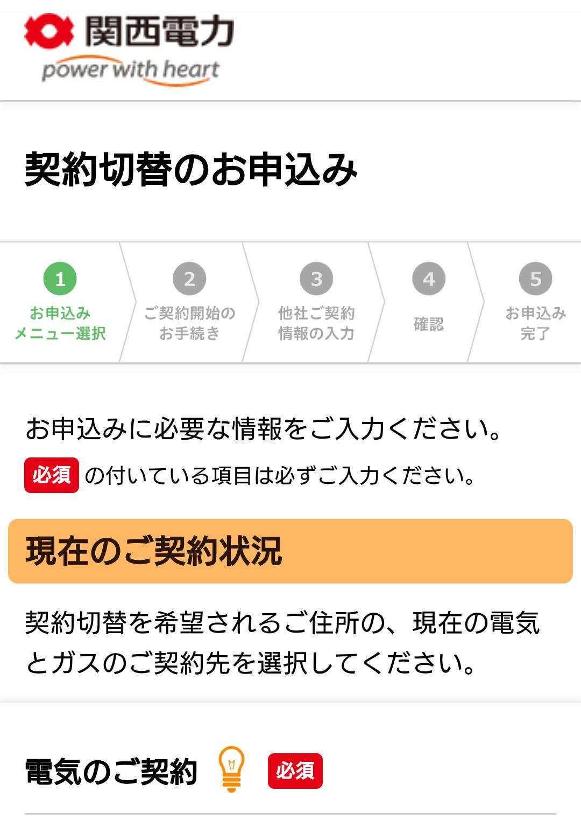
テストケースID | S01-1-1
大分類 | スマホ
小分類 | Android 5.0
ブラウザ | Chrome
テスト手法 | Appium

「現在のご契約状況」ラベルを確認する。

